상품제안서
클립 지퍼바인더 A4 | 상품코드: F21959

 |  |  |  |  |  |  | 02-412-0044 | www.easy1.co.kr
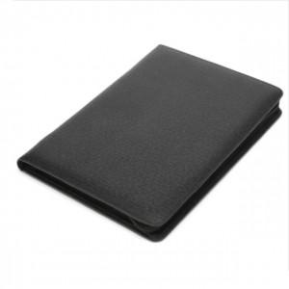 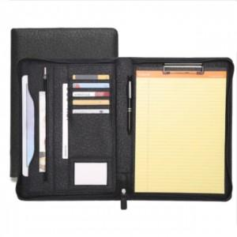 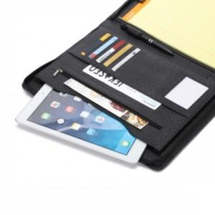

【상세/제작정보】 | 간결하고 세련된 이미지 효율성 좋은 클립 지퍼바인더

【인쇄/포장옵션】 | 불박 / 포장지포장

【공급단가】 | 수량 | 50~ | 100~ | 500~ | 1,000~ | 2,000~
*VAT별도 | 단가 | 20,000원 | 19,680원 | 19,200원 | 18,720원 | 18,400원

【상품 URL】 | http://www.easy1.co.kr/src/goods_detail.php?gdno=21959

